管理图表
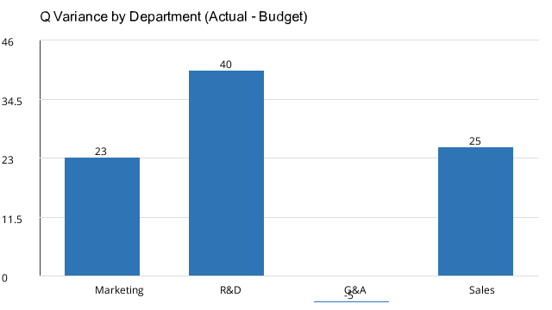

注：正值为 Unfavorable（费用超预算），负值为 Favorable。红色=不利差异>20千美元或>5%。

